メソッド役割整理
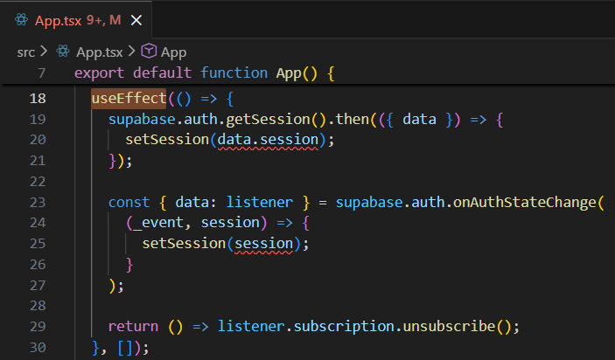
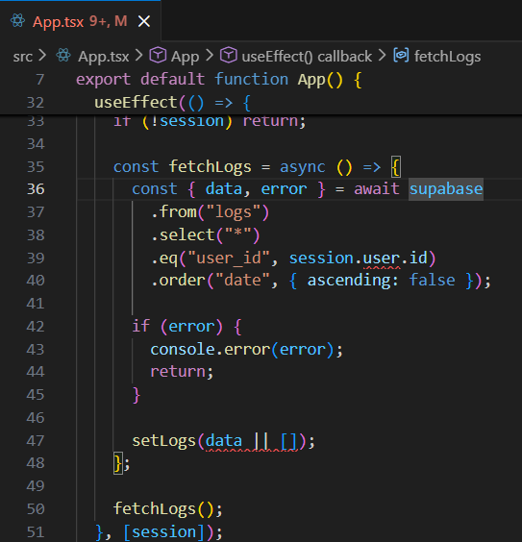
## 1. 初期データ取得（useEffect）
- 役割: アプリ起動時に Supabase から logs を取得
- 関連メソッド:
- fetchLogs(): Supabase SELECT → logs state 更新

 |  | ⇒アプリ起動時に実行される。（sessionを決めるためのuseEffect）
 |  | ■現在のログイン状態を取得
 |  | ■sessionをセット
 |  | ■ログイン/ログアウトの変化を監視するlistenerを登録
 |  | ■コンポーネントが消える時にlistenerを解除（returnの中身)
 |  | ⇒returnは、その上の関数が実行されたらその次に実行されるのではなく、
 |  | コンポーネント（UI(画面)）が消えるuseEffectが再実行されるタイミングで実行される。
 |  | これをクリーンアップ関数という。 | ⇒セッションがセットされた（sessionが変わった）後に実行される。（session が確定したらログを取得する useEffect）
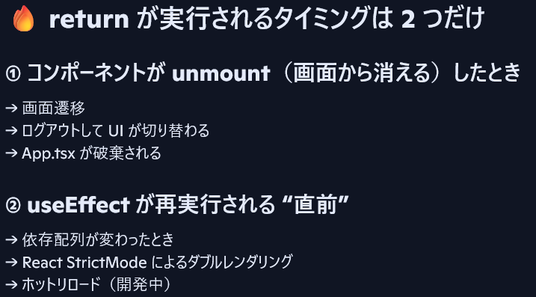
 |  |  | ■初回ログイン時
 |  |  | ■ログアウト時（session が null → return で止まる）
 |  |  | ■別のユーザーでログインしなおしたとき

実行順
① 初回レンダリング
② useEffect① が実行される（session を取得）
③ setSession が呼ばれて session が更新される
④ session の更新をトリガーに useEffect② が実行される（ログ取得）

## 2. ログ追加機能
- 役割: 入力された title/date（＋天気）を保存
- 関連メソッド:
- addLog(): 入力値取得 → fetchWeather → Supabase INSERT → logs 更新
- fetchWeather(): 外部APIから天気情報を取得

☆addLog()は、追加ボタン押下時に実行される。
☆現在、addLog()に入力値のバリデーションチェックはないため、空のままINSERTが可能となっている。
以下のような、DB側のエラー処理は存在する。
・ネットワークエラー
・RLSで拒否された
・カラムの型が合わない
・必須項目が抜けている
☆DB更新後、UIを更新したのち、入力値をクリアしている。

## 3. ログ削除機能
- 役割: 指定したログを削除
- 関連メソッド:
- deleteLog(): Supabase DELETE → logs 更新 | ⇒2026/1/22朝に内容確認済
- openDeleteModal(): 削除対象IDをセット
- closeDeleteModal(): モーダルを閉じる

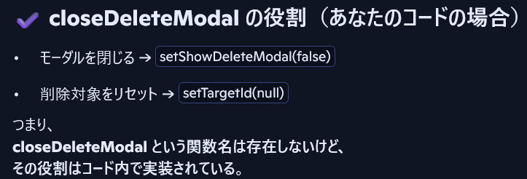
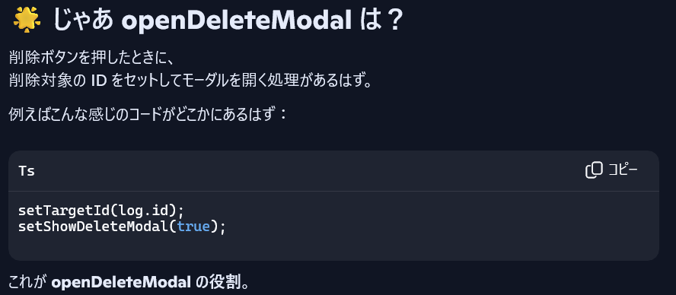

## 4. UI 状態管理
- 役割: モーダルや入力欄の状態管理
- 関連 state:
- title, date, logs, deleteTargetId, isModalOpen

